20191031
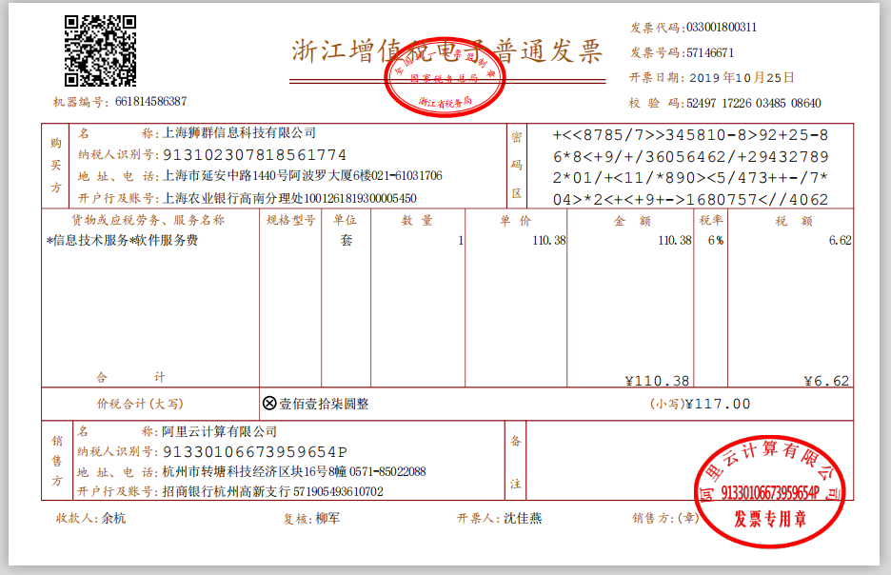
报销费用明细单
日期 | 类别 | 发票号 | 金额 | 联数 | 用途 | 备注 | 报销人 | 发票类型
2019-10-24 | 车费 |  | ¥41.00 | 1 | 车费 | 从普陀办公室到殷勇家，给他送电脑 | 陈敏骥 | 出租车发票
2019-10-25 | 餐费 |  | ¥38.30 | 1 | 餐费 |  | 陈敏骥 | 餐饮发票
2019-10-25 | 软件服务费 | 57146671 | ¥117.00 | 1 | 域名续费 | - | 陈敏骥 | 增值电子普票
总计 | - | - | ¥117.00 | - | - | - | - | -

单据汇总日期：2019.10.25

报销人：陈敏骥

财务签批：
领导审批：

随附电子发票

